Delrapport.2022-09-22
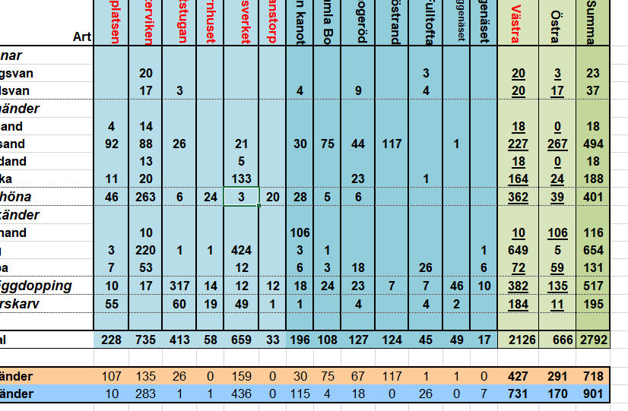
 | V Ä S T R A |  |  |  |  |  | Ö S T R A |  |  |  |  |  |  | T O T A L
Art | 1 Badplatsen | 2 Bosjöklosterviken | 3 Scoutstugan | 4 Örnhuset | 5 Ormanäsverket | 6 Stanstorp | 7 Sätoftasjön kanot | 8 Gamla Bo | 9 Snogeröd | 10 Ringsjöstrand | 11 Fulltofta | 12 Sätoftasjön Häggenäset | 13 Häggenäset | Västra | Östra | Summa
Svanar
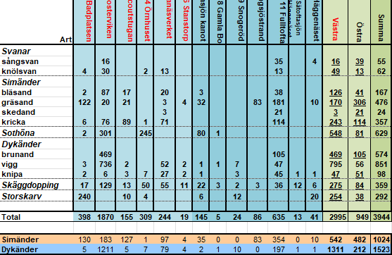
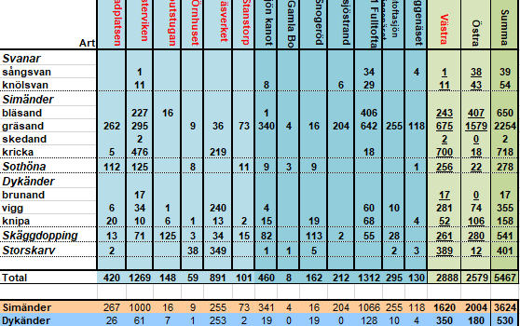
sångsvan |  | 16 |  |  |  | 6 |  |  |  |  | 29 | 2 |  | 22 | 31 | 53
knölsvan |  | 11 |  | 19 | 2 |  | 5 |  |  | 5 | 36 | 2 |  | 32 | 48 | 80
Simänder
bläsand |  | 405 | 2 | 30 | 2 |  |  |  | 90 |  | 89 | 7 |  | 439 | 186 | 625
gräsand | 53 | 1,284 | 161 | 122 | 34 | 246 | 682 | 76 | 186 | 146 | 445 | 1 | 41 | 1,900 | 1,577 | 3,477
skedand |  | 4 |  | 12 |  |  |  |  |  |  |  |  |  | 16 | 0 | 16
kricka | 9 | 1,109 | 27 | 15 | 66 |  | 2 |  | 9 |  | 300 | 9 |  | 1,226 | 320 | 1,546
Sothöna | 4 | 78 | 1,610 | 46 |  |  |  |  |  |  | 4 | 10 |  | 1,738 | 14 | 1,752
Dykänder
brunand |  | 2 |  |  | 2 |  |  |  |  |  | 1,047 | 2 |  | 4 | 1,049 | 1,053
vigg | 31 | 91 | 6 | 8 | 224 |  |  |  |  |  | 366 | 1 |  | 360 | 367 | 727
knipa | 5 | 24 | 2 |  | 34 | 10 | 11 |  | 3 | 1 | 25 | 4 |  | 75 | 44 | 119
Skäggdopping | 40 | 50 | 27 | 40 | 29 | 40 | 34 | 8 | 45 | 3 | 5 | 9 | 12 | 226 | 116 | 342
Storskarv | 1 |  |  | 40 | 4 |  | 5 | 206 | 21 |  |  | 2 | 6 | 45 | 240 | 285
 |  |  |  |  |  |  |  |  |  |  |  |  |  |  |  |  | check
Total | 143 | 3,074 | 1,835 | 332 | 397 | 302 | 739 | 290 | 354 | 155 | 2,346 | 49 | 59 | 6,083 | 3,992 | 10,075 | 0

Simänder | 62 | 2,802 | 190 | 179 | 102 | 246 | 684 | 76 | 285 | 146 | 834 | 17 | 41 | 3,581 | 2,083 | 5,664 | 0
Dykänder | 36 | 117 | 8 | 8 | 260 | 10 | 11 | 0 | 3 | 1 | 1,438 | 7 | 0 | 439 | 1,460 | 1,899 | 0
 |  |  |  |  |  |  |  |  |  |  |  |  |  |  |  |  |  | ovan är skärmdump på 2021-09-18 för snabb jämförelse | ovan är skärmdump på 2020-09-15 för snabb jämförelse | ovan är skärmdump på 2017-09-10 för snabb jämförelse
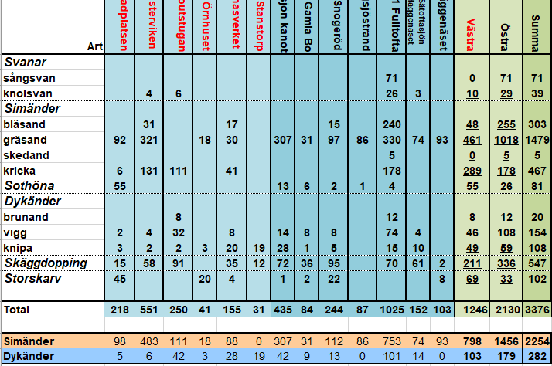
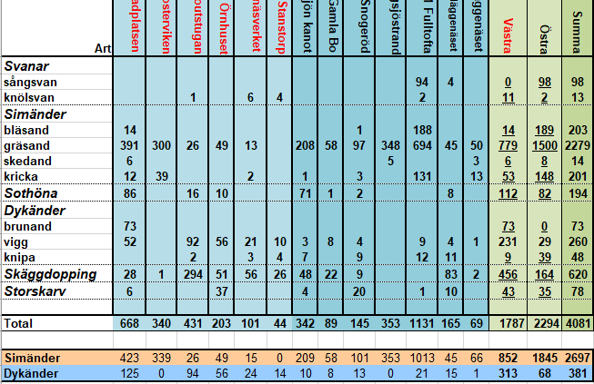

 |  |  |  |  |  | 11h i fält
 |  |  |  |  |  | 3,5h första räkning och rapport artportalen + reflektioner i epost till Richard
 |  |  |  |  |  | 1h45min införande matris + kontroll
 |  |  |  |  |  | 1h diagram

 |  |  |  |  |  |  |  |  |  |  |  |  |  |  |  |  |  |  | ovan är skärmdump på 2019-09-17 för snabb jämförelse | ovan är skärmdump på 2018-09-14 för snabb jämförelse

Delrapport.2022-10-19
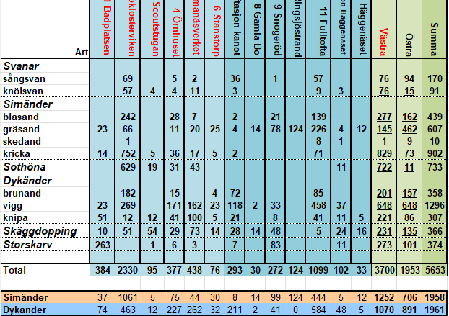
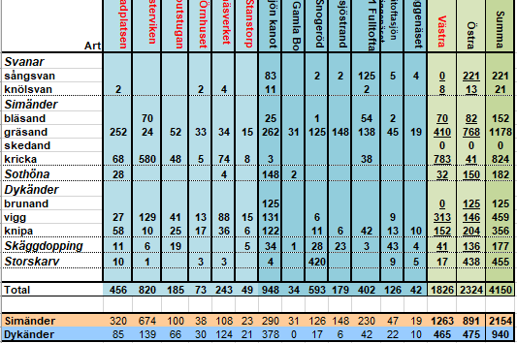
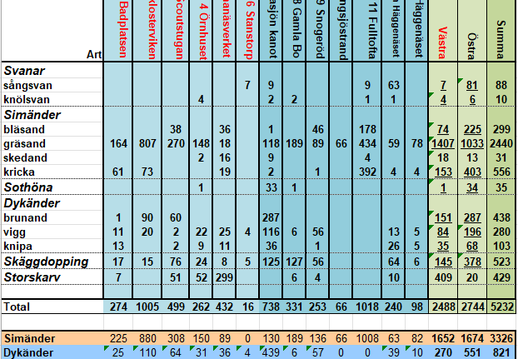
 | V Ä S T R A |  |  |  |  |  | Ö S T R A |  |  |  |  |  |  | T O T A L
Art | 1 Badplatsen | 2 Bosjöklosterviken | 3 Scoutstugan | 4 Örnhuset | 5 Ormanäsverket | 6 Stanstorp | 7 Sätoftasjön kanot | 8 Gamla Bo | 9 Snogeröd | 10 Ringsjöstrand | 11 Fulltofta | 12 Sätoftasjön Häggenäset | 13 Häggenäset | Västra | Östra | Summa
Svanar
sångsvan |  | 28 |  |  | 1 |  | 42 |  |  |  | 200 |  | 2 | 29 | 244 | 273
knölsvan | 6 | 14 | 6 | 37 | 13 |  | 4 | 2 | 5 |  | 13 | 2 | 2 | 76 | 28 | 104
Simänder
bläsand | 4 | 356 | 5 | 22 | 5 |  |  |  | 297 |  | 144 |  |  | 392 | 441 | 833
gräsand | 84 | 618 | 413 | 12 | 11 |  | 417 | 6 | 76 | 69 | 544 | 19 | 34 | 1,138 | 1,165 | 2,303
skedand |  | 424 |  |  |  |  | 11 |  |  |  |  |  |  | 424 | 11 | 435
kricka | 29 | 2,573 | 47 | 2 | 13 |  |  |  |  |  | 415 | 26 |  | 2,664 | 441 | 3,105
Sothöna |  |  |  | 1,858 | 1,594 |  |  |  |  |  |  |  |  | 3,452 | 0 | 3,452
Dykänder
brunand |  | 228 | 8 |  | 1,213 |  | 101 |  | 3 |  | 20 |  |  | 1,449 | 124 | 1,573
vigg | 52 | 158 |  | 18 | 719 | 2 | 86 | 11 | 30 |  | 174 | 2 | 4 | 949 | 307 | 1,256
knipa | 14 | 8 | 10 | 29 | 75 | 13 | 34 | 1 | 51 |  | 27 | 10 | 11 | 149 | 134 | 283
Skäggdopping | 20 | 3 | 23 | 25 | 30 | 1 | 32 | 27 | 50 |  | 5 | 5 | 10 | 102 | 129 | 231
Storskarv | 5 |  |  | 25 |  | 7 | 11 | 148 | 152 | 1 | 5 | 1 | 12 | 37 | 330 | 367
 |  |  |  |  |  |  |  |  |  |  |  |  |  |  |  |  | check
Total | 214 | 4,410 | 512 | 2,028 | 3,674 | 23 | 738 | 195 | 664 | 70 | 1,547 | 65 | 75 | 10,861 | 3,354 | 14,215 | 0
 |  |  |  |  |  |  |  |  |  |  |  |  |  |  |  |  |  | ovan är skärmdump på 2021-10-09 för snabb jämförelse | ovan är skärmdump på 2020-10-16 för snabb jämförelse | ovan är skärmdump på 2018-10-18 för snabb jämförelse
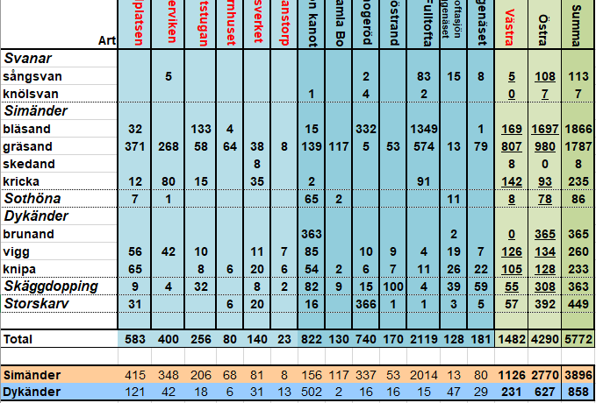
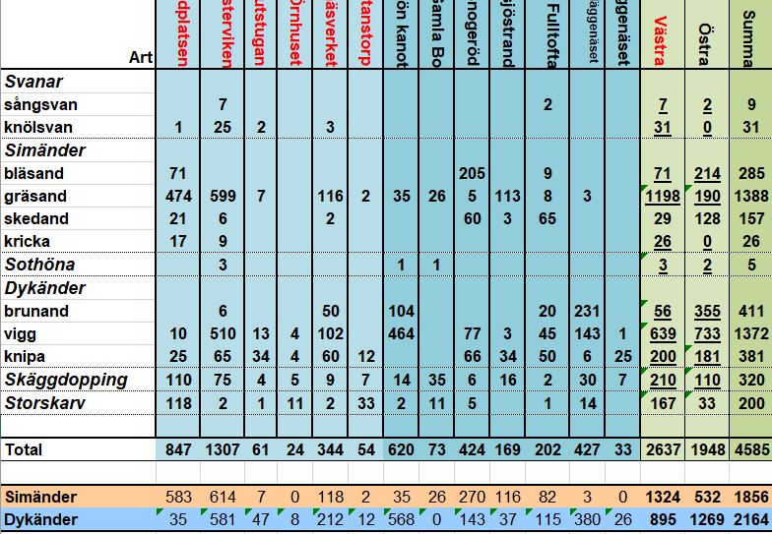
Simänder | 117 | 3,971 | 465 | 36 | 29 | 0 | 428 | 6 | 373 | 69 | 1,103 | 45 | 34 | 4,618 | 2,058 | 6,676 | 0
Dykänder | 66 | 394 | 18 | 47 | 2,007 | 15 | 221 | 12 | 84 | 0 | 221 | 12 | 15 | 2,547 | 565 | 3,112 | 0

 |  |  | 10h i fält (0815-1815)

 |  |  |  |  |  |  |  |  |  |  |  |  |  |  |  |  |  |  | ovan är skärmdump på 2019-10-21 för snabb jämförelse | ovan är skärmdump på 2017-10-20 för snabb jämförelse

